Sheet1
竞租物业情况表
序号 | 物业名称 | 竞价底价 | 面积 | 租期 | 递增 方式 | 位置 | 起租日期 | 现状图 | 备注
1 | 中硕翡翠园幼儿园 | 面议 | 3534.47平方米 | 5年内 | 每两年递增5% | 中山市大涌镇翠华路12号 | 签订合同起始日 | 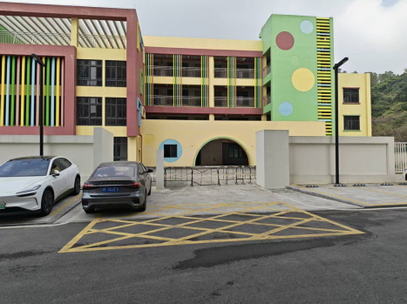 | 用途仅限于幼儿园，教育机构
2 | 大涌镇兴华路环卫大楼底层商铺1卡 | 549元/月 | 21平方米 | 5年内 | 每两年递增5% | 大涌镇兴华路环卫大楼 | 签订合同起始日 | 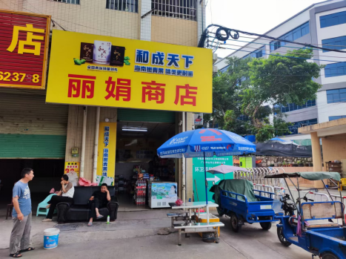
3 | 大涌镇兴华路环卫大楼底层商铺3卡 | 2376元/月 | 88平方米 | 5年内 | 每两年递增5% | 大涌镇兴华路环卫大楼 | 签订合同起始日 | 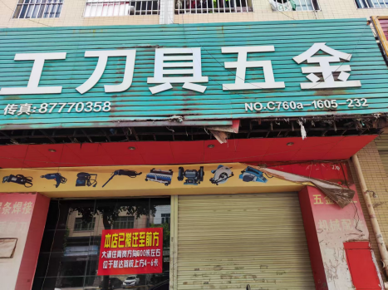
4 | 大涌镇旗山路祥晖楼3卡商铺 | 6480元/月 | 93平方米 | 5年内 | 每两年递增5% | 大涌镇旗山路祥晖楼3卡 | 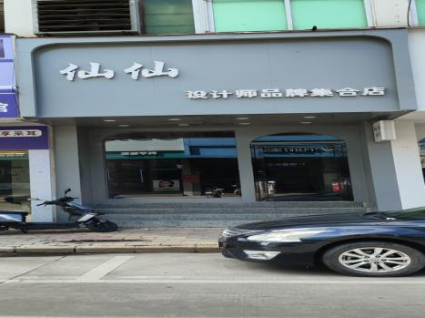 签订合同起始日
5 | 大涌镇旗山路祥晖楼4卡商铺 | 6570元/月 | 91平方米 | 5年内 | 每两年递增5% | 大涌镇旗山路祥晖楼4卡 | 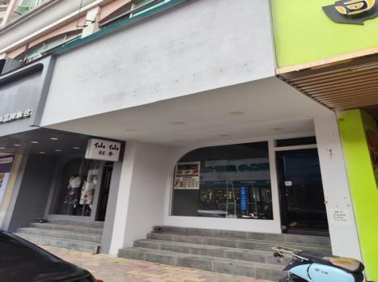 签订合同起始日
6 | 大涌镇旗山路祥晖楼5卡商铺 | 6390元/月 | 92平方米 | 5年内 | 每两年递增5% | 大涌镇旗山路祥晖楼5卡 | 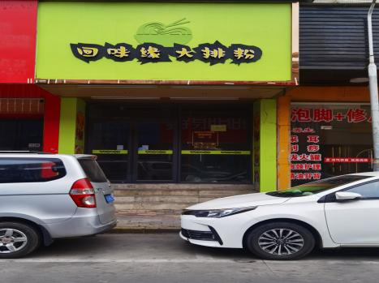 签订合同起始日
7 | 中硕翡翠园13栋1层104卡之二商铺 | 7126元/月 | 203.58平方米 | 5年内 | 每两年递增5% | 中山市大涌镇翠华路12号 | 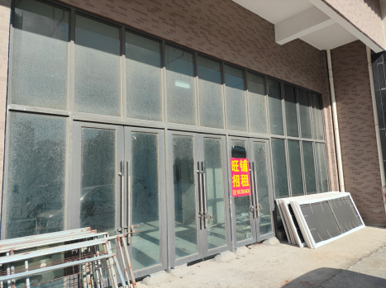 签订合同起始日
8 | 中硕翡翠园13栋3层 | 19001元/月 | 1900.09平方米 | 5年内 | 每两年递增5% | 中山市大涌镇翠华路12号 | 签订合同起始日 | 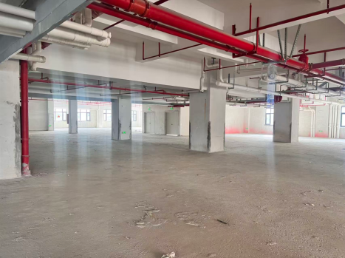 | 商业性质
9 | 卓山中学2卡商铺 | 9975 | 首层面积141平方米，夹层面积60平方米 | 5年内 | 每两年递增5% | 中山市大涌镇中新路163号之一得悦楼A幢2卡 | 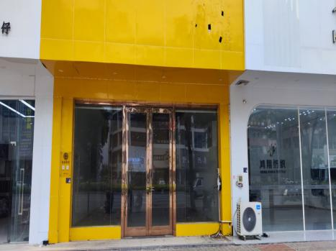 签订合同起始日
10 | 卓山中学4卡商铺 | 14490 | 首层面积203平方米，夹层面积60平方米 | 5年内 | 每两年递增5% | 中山市大涌镇中新路163号之一得悦楼A幢4卡 | 签订合同起始日 | 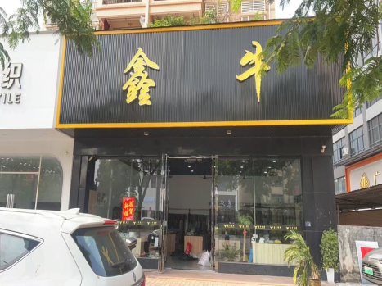
11 | 大涌镇德政路170号旁商铺 | 3917 | 130.56平方米 | 5年内 | 每两年递增5% | 大涌镇德政路170号旁 | 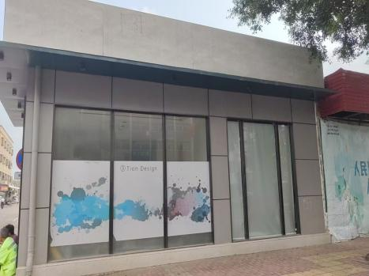 签订合同起始日
12 | 大涌镇兴华路旧农业局办公楼 | 18522元/月 | 1305.8平方米 | 5年内 | 每两年递增5% | 中山市大涌镇兴华路环卫大楼对面 | 签订合同起始日 | 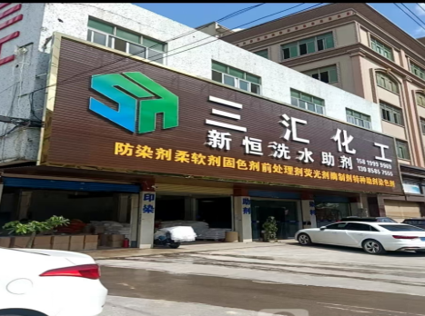 | 可做商铺、厂房、仓库等
13 | 大涌镇旗山路祥晖楼一层12卡及二层 | 19200元/月 | 一层75平方米 二层568平方米 | 5年内 | 每两年递增5% | 大涌镇旗山路祥晖楼一层12卡及二层 | 签订合同起始日 | 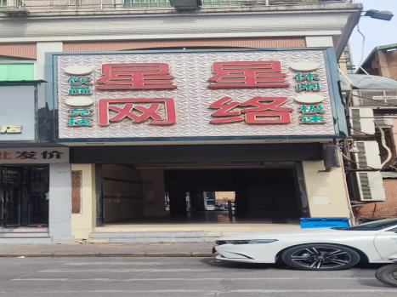 | 商业性质
14 | 中山市大涌镇公正巷2号商铺 | 6321/月 | 197.25平方米 | 5年内 | 每两年递增6% | 中山市大涌镇公正巷2号 | 签订合同起始日 | 